pc
 | Header
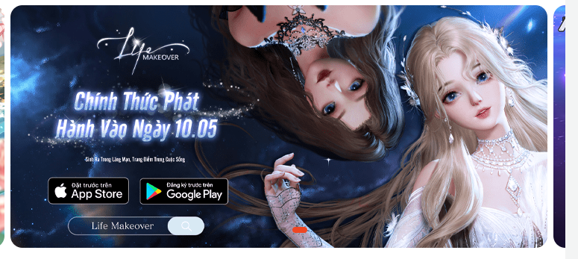 | slider banner -click vào banner sẽ dẫn đến post nội dung của banner
 | cụm menu bao gồm: hỗ trợ, bang hội, sự kiện, nhận code
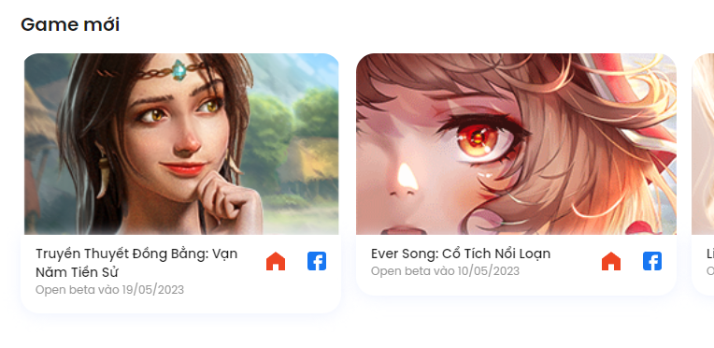 | slider game dẫn về post chi tiết game danh mục game mới
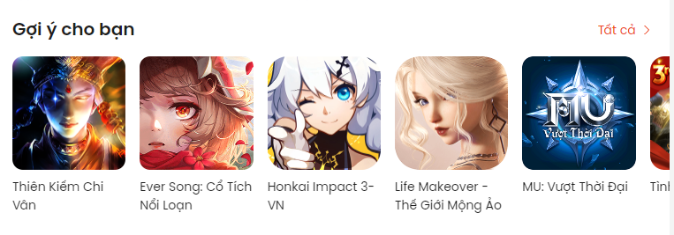 | Tương tự 4 nhưng danh mục gợi ý
 | Cụm menu thể loại dãn về trang chứa các game theo từng thể loại vd: trang MMORPG chứ các game theo thể loại MMORPG
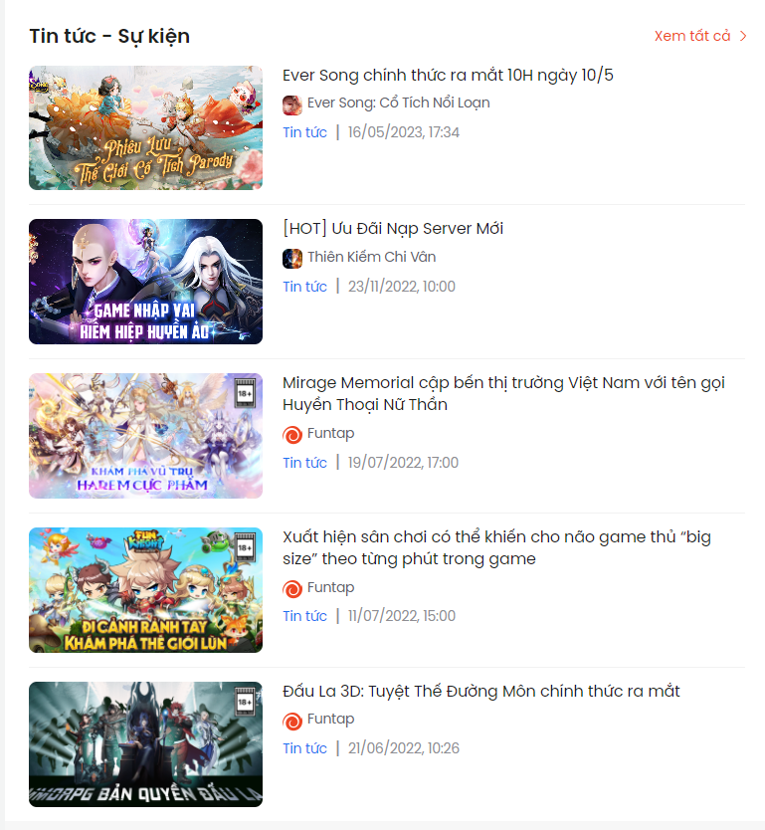 | show tin tức

